参加種目
No | 種目 | 対象者 | 参加者
1 | 児童徒競走 | 小学1年～3年
2 | 児童徒競走 | 小学4年～6年
3 | おんぶ競争 | 未就学児 親子
4 | ラケットレース | 小学4年～中学3年

5 | 玉入れ（2部制） 1部戦（大原チーム）、2部戦（本町、中町混成チーム）※1部15名ずつ | 小学生、 50歳以上

6 | 幼児徒競走 | 未就学児
7 | 輪抜き | 中学生以上
8 | ソリ引きレース | 3歳以上親子
9 | 台風の目 | 小学1年～6年

10 | パン食い競争 | 中学生以上
11 | 少年少女混合リレー | 小学生男子
 |  | 小学生女子
12 | 一般女子リレー | 中学生以上
13 | 一般男子リレー | 中学生以上
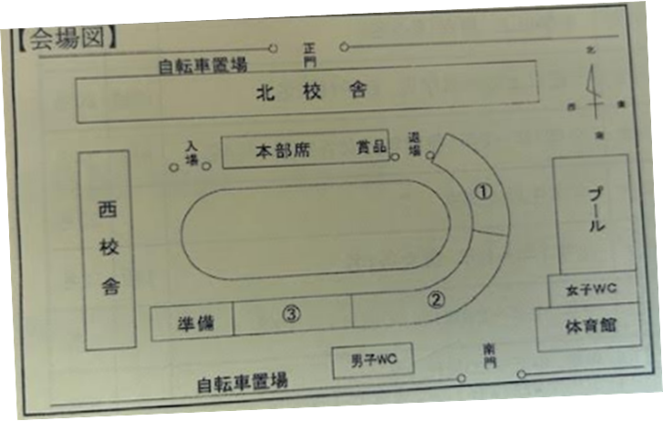
向洋テント
 |  | 日時 | 9.28（日）午前9：00～12：30予定
 |  | 場所 | 青崎小学校（向洋テントに集合してください※図参照）
 |  |  | ※雨天順延：10.5（日）

 |  | メモ | ・玉入れ：前半・後半の2部制で大原チーム（前半）、本町・中町混成チーム（後半）で1チームとして出場
 |  |  | ・少年、少女リレー：1、2年生は半周、3年生以上は1周
 |  |  | ・一般女子リレー：年長（30代女子）からスタート（年長は半周）
 |  |  | ・一般男子リレー：スタート順は当日決定（年長スタートor中学生スタート）
 |  |  | ・弁当：持ち帰り制（ドリンクは体協で準備有）
 |  |  | ・当日は黄色いテープで名札を貼ってもらう

